亮丽
吊牌订购单
供应商： | 上海汭珩包装科技有限公司 |  |  |  | 下单日期： | 2025-09-26
 |  |  |  |  | 交货日期： | 2025-10-02
订单号 | 款号 |  | 数量/个 | 单价（元/个） | 说明
52603 | 423015 | MSE-503/10 | 3000
 | 423016 | MSE-504/10 | 3000
 | 423017 | MSE-505/10 | 3000
 | 423010 | MSE-222/3 PACK 1 | 3756
 | 423010 | MSE-222/3 PACK 2 | 3756 |  | 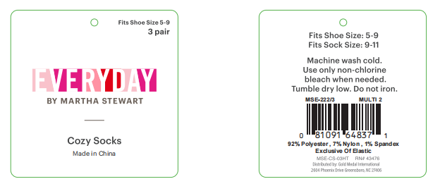
 | 423010 | MSE-222/3 PACK 3 | 3756 |  | 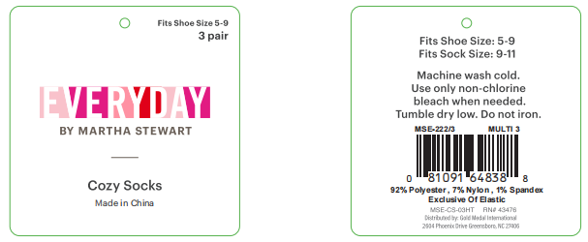
 | 423010 | MSE-222/3 PACK 4 | 3756 |  | 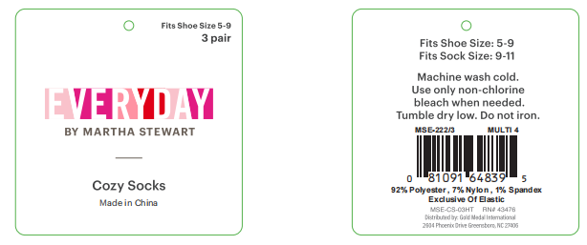
合 计： |  |  | 24024
制单： |  |  |  | 批准：

